关系图
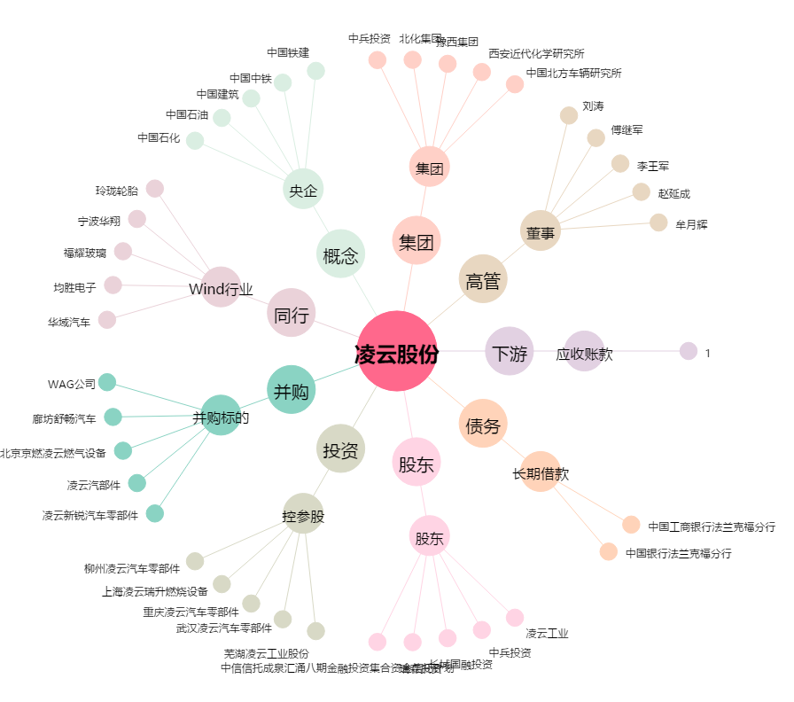
凌云股份[600480.SH] - 关系概览图

